상품제안서
라라퓨어 비건 퍼퓸 핸드워시 300ml 2P 손가는 마음 선물세트 | 상품코드: F27490

 |  |  |  |  |  |  | 02-412-0044 | www.easy1.co.kr
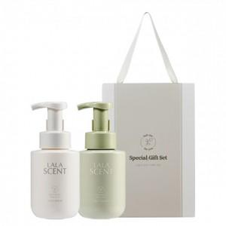

【상세/제작정보】 | 손가는 마음 선물세트

【인쇄/포장옵션】 | 스티커, 기타 / 포장불가능

【공급단가】 | 수량 | 100~ | 300~ | 500~ | 1,000~ | 3,000~
*VAT별도 | 단가 | 10,440원 | 10,260원 | 10,000원 | 9,830원 | 9,570원

【상품 URL】 | https://dev.easy1.co.kr:443/src/goods_detail.php?gdno=27490

